Sheet1
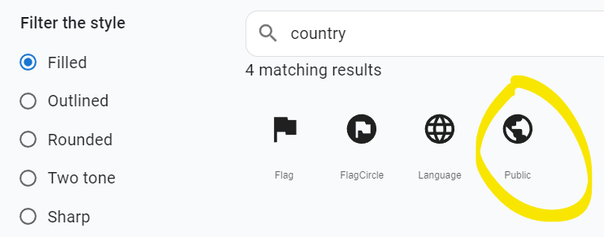
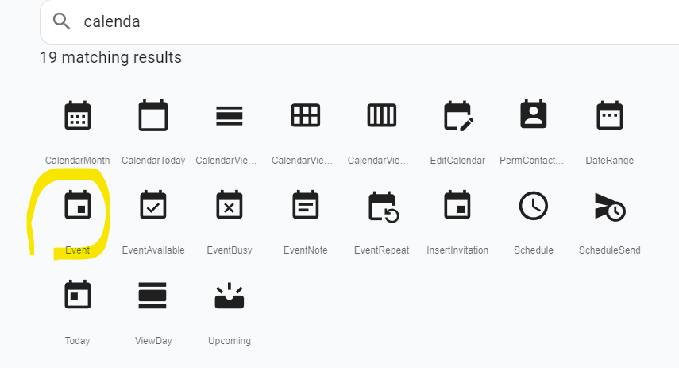
sử dụng MUI card để style event như design sau

Tên event - in đậm fornt lớn

<icon event>: <ngày diễn ra event> - <ngày kết thúc event>
<icon location>: <địa điểm event>
<icon public>: <link event>

